关系图
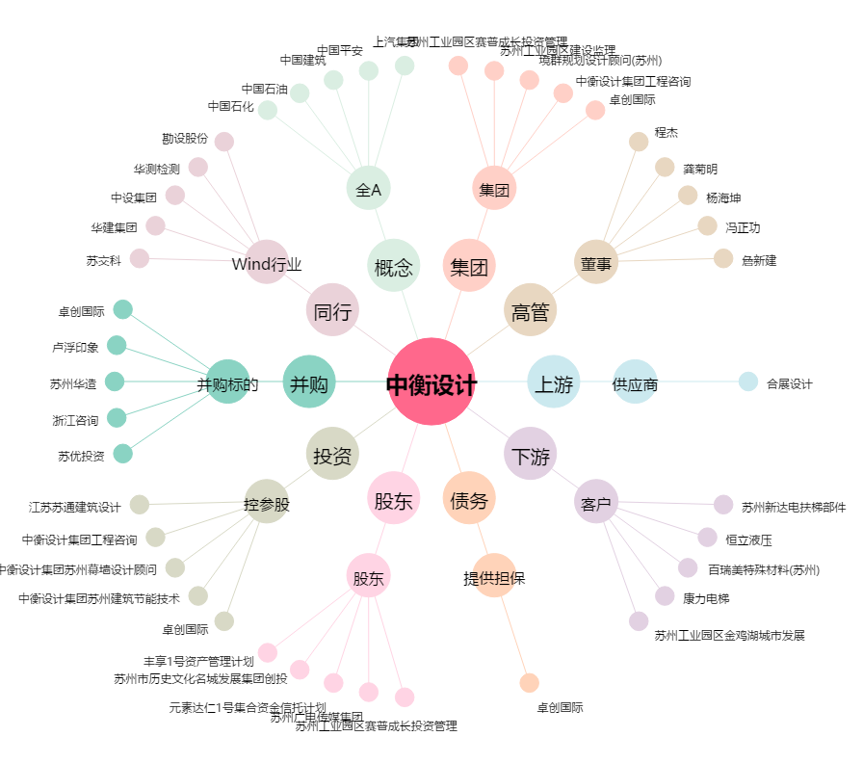
中衡设计[603017.SH] - 关系概览图

